Fases
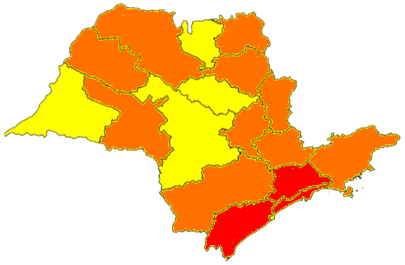
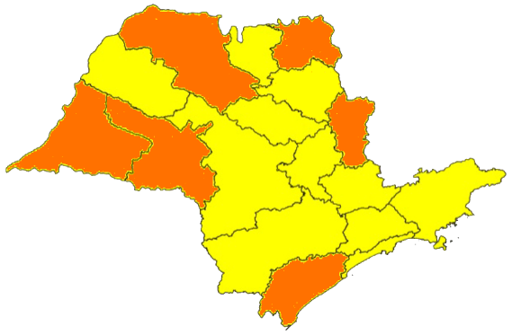
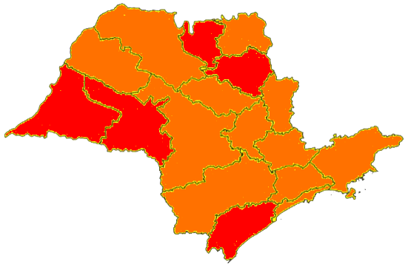
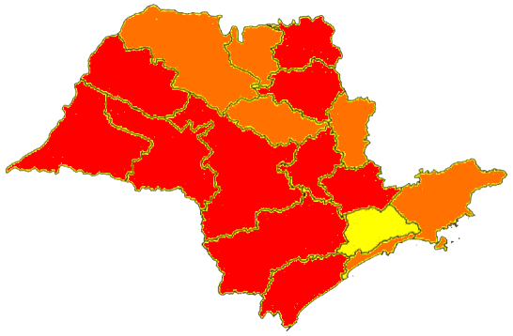
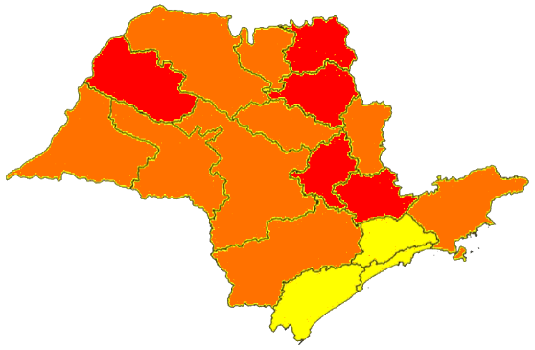
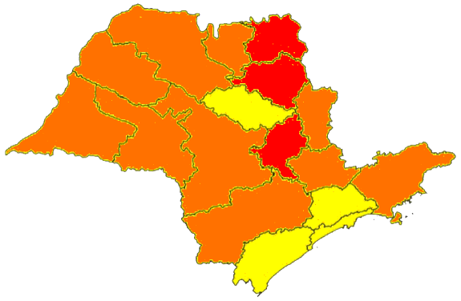
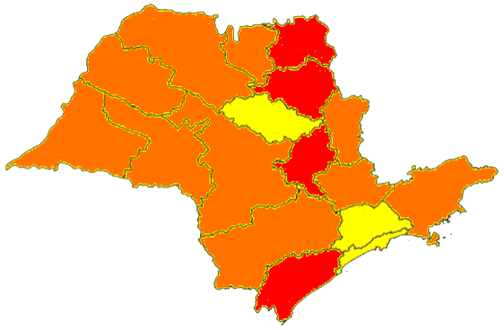
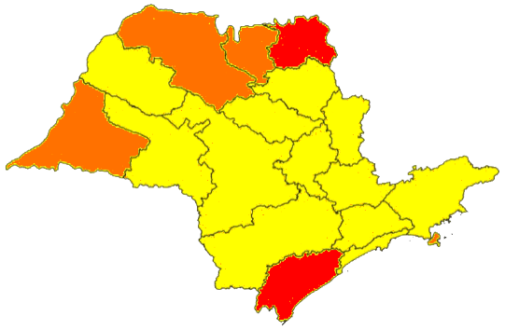
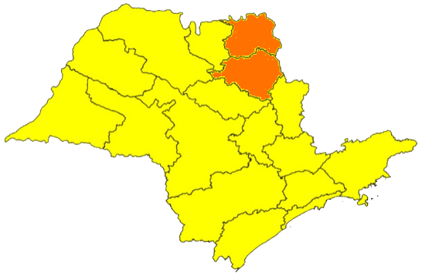
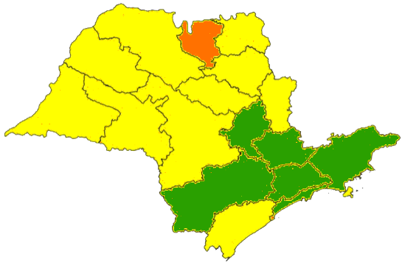
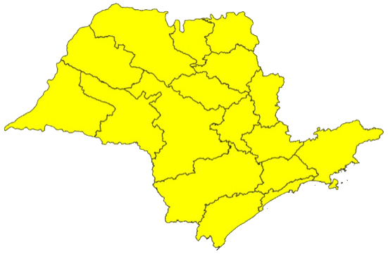
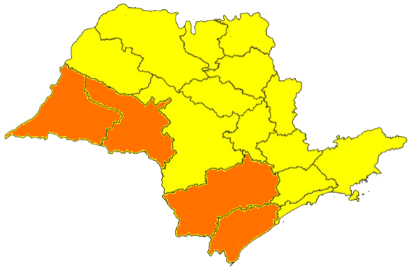
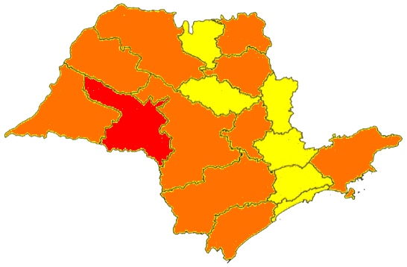
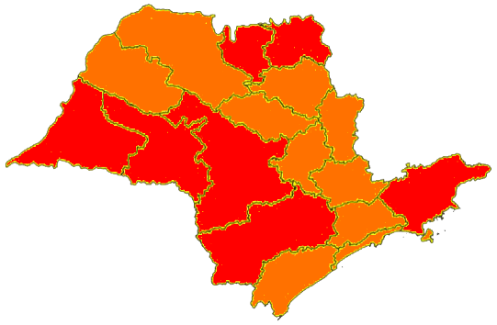
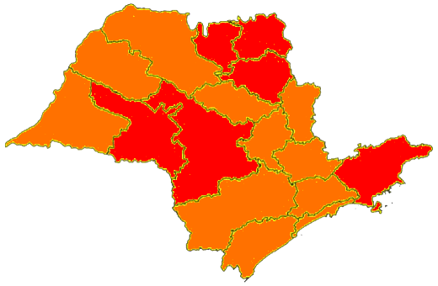
1º onda |  |  |  |  |  |  |  |  |  |  |  |  | 2º onda

 | 2020-06-03 | 2020-06-19 | 2020-06-26 | 2020-07-10 | 2020-07-17 | 2020-07-24 | 2020-07-31 | 2020-08-07 | 2020-08-21 | 2020-09-04 | 2020-09-11 | 2020-10-09 |  | 2020-11-30 | 2021-01-08 | 2021-01-15 | 2021-01-22 | 2021-01-29

linha do tempo
Óbitos
 | Óbitos por dia | Média móvel óbitos ( 7 dias ) | Média móvel óbitos ( 14 dias )
26-Feb-20 | 0 | 0 | 0
27-Feb-20 | 0 | 0 | 0
28-Feb-20 | 0 | 0 | 0
29-Feb-20 | 0 | 0 | 0
1-Mar-20 | 0 | 0 | 0
2-Mar-20 | 0 | 0 | 0
3-Mar-20 | 0 | 0 | 0
4-Mar-20 | 0 | 0 | 0
5-Mar-20 | 0 | 0 | 0
6-Mar-20 | 0 | 0 | 0
7-Mar-20 | 0 | 0 | 0
8-Mar-20 | 0 | 0 | 0
9-Mar-20 | 0 | 0 | 0
10-Mar-20 | 0 | 0 | 0
11-Mar-20 | 0 | 0 | 0
12-Mar-20 | 0 | 0 | 0
13-Mar-20 | 0 | 0 | 0
14-Mar-20 | 0 | 0 | 0
15-Mar-20 | 0 | 0 | 0
16-Mar-20 | 0 | 0 | 0
17-Mar-20 | 1 | 1 | 1
18-Mar-20 | 3 | 2 | 2
19-Mar-20 | 1 | 2 | 2
20-Mar-20 | 4 | 2 | 2
21-Mar-20 | 6 | 3 | 3
22-Mar-20 | 7 | 4 | 4
23-Mar-20 | 8 | 4 | 4
24-Mar-20 | 10 | 6 | 5
25-Mar-20 | 8 | 6 | 5
26-Mar-20 | 10 | 8 | 6
27-Mar-20 | 10 | 8 | 6
28-Mar-20 | 16 | 10 | 7
29-Mar-20 | 14 | 11 | 8
30-Mar-20 | 15 | 12 | 8
31-Mar-20 | 23 | 14 | 10
1-Apr-20 | 28 | 17 | 11
2-Apr-20 | 44 | 21 | 15
3-Apr-20 | 11 | 22 | 15
4-Apr-20 | 41 | 25 | 18
5-Apr-20 | 15 | 25 | 18
6-Apr-20 | 29 | 27 | 20
7-Apr-20 | 67 | 34 | 24
8-Apr-20 | 57 | 38 | 27
9-Apr-20 | 68 | 41 | 31
10-Apr-20 | 44 | 46 | 34
11-Apr-20 | 20 | 43 | 34
12-Apr-20 | 28 | 45 | 35
13-Apr-20 | 20 | 43 | 35
14-Apr-20 | 87 | 46 | 40
15-Apr-20 | 83 | 50 | 44
...

Casos
 | Casos por dia | Média móvel casos ( 7 dias ) | Média móvel casos ( 14 dias )
26-Feb-20 | 1 | 1 | 1
27-Feb-20 | 0 | 1 | 1
28-Feb-20 | 0 | 0 | 0
29-Feb-20 | 1 | 1 | 1
1-Mar-20 | 0 | 0 | 0
2-Mar-20 | 0 | 0 | 0
3-Mar-20 | 0 | 0 | 0
4-Mar-20 | 1 | 0 | 0
5-Mar-20 | 3 | 1 | 1
6-Mar-20 | 4 | 1 | 1
7-Mar-20 | 3 | 2 | 1
8-Mar-20 | 3 | 2 | 1
9-Mar-20 | 0 | 2 | 1
10-Mar-20 | 3 | 2 | 1
11-Mar-20 | 11 | 4 | 2
12-Mar-20 | 16 | 6 | 3
13-Mar-20 | 10 | 7 | 4
14-Mar-20 | 9 | 7 | 5
15-Mar-20 | 71 | 17 | 10
16-Mar-20 | 16 | 19 | 11
17-Mar-20 | 12 | 21 | 12
18-Mar-20 | 76 | 30 | 17
19-Mar-20 | 46 | 34 | 20
20-Mar-20 | 110 | 49 | 28
21-Mar-20 | 63 | 56 | 32
22-Mar-20 | 172 | 71 | 44
23-Mar-20 | 114 | 85 | 52
24-Mar-20 | 65 | 92 | 57
25-Mar-20 | 52 | 89 | 59
26-Mar-20 | 190 | 109 | 72
27-Mar-20 | 171 | 118 | 83
28-Mar-20 | 183 | 135 | 96
29-Mar-20 | 45 | 117 | 94
30-Mar-20 | 66 | 110 | 98
31-Mar-20 | 822 | 218 | 155
1-Apr-20 | 642 | 303 | 196
2-Apr-20 | 525 | 351 | 230
3-Apr-20 | 542 | 404 | 261
4-Apr-20 | 418 | 437 | 286
5-Apr-20 | 154 | 453 | 285
6-Apr-20 | 241 | 478 | 294
7-Apr-20 | 821 | 478 | 348
8-Apr-20 | 1026 | 532 | 418
9-Apr-20 | 772 | 568 | 459
10-Apr-20 | 736 | 595 | 500
11-Apr-20 | 203 | 565 | 501
12-Apr-20 | 336 | 591 | 522
13-Apr-20 | 140 | 576 | 527
14-Apr-20 | 476 | 527 | 502
15-Apr-20 | 1672 | 619 | 576
...

 | Mercearia e farmácia | Estações de trânsito | Área residencial | Parques
2/26/2020 | -10 | -17 | 6 | -33
2/27/2020 | 6 | 5 | 1 | -13
2/28/2020 | 4 | 3 | 0 | -20
2/29/2020 | 6 | 1 | 3 | -21
3/1/2020 | 6 | -5 | 3 | -26
3/2/2020 | 0 | 7 | -1 | -27
3/3/2020 | 1 | 6 | 0 | -25
3/4/2020 | 2 | 8 | -2 | -13
3/5/2020 | 10 | 13 | -2 | 2
3/6/2020 | 13 | 14 | -4 | 2
3/7/2020 | 15 | 12 | -1 | 0
3/8/2020 | 12 | 6 | 0 | 0
3/9/2020 | 7 | 12 | -2 | -11
3/10/2020 | 5 | 11 | -2 | -14
3/11/2020 | 2 | 11 | -2 | -6
3/12/2020 | 8 | 13 | -2 | 5
3/13/2020 | 8 | 9 | -2 | -2
3/14/2020 | 9 | 2 | 1 | -3
3/15/2020 | 10 | -3 | 2 | 4
3/16/2020 | 7 | -6 | 2 | -21
3/17/2020 | 6 | -18 | 5 | -32
3/18/2020 | 7 | -23 | 7 | -28
3/19/2020 | 11 | -29 | 10 | -28
3/20/2020 | 5 | -37 | 13 | -42
3/21/2020 | -9 | -48 | 16 | -64
3/22/2020 | -28 | -57 | 17 | -70
3/23/2020 | -20 | -57 | 21 | -60
3/24/2020 | -30 | -63 | 24 | -65
3/25/2020 | -28 | -63 | 24 | -59
3/26/2020 | -23 | -62 | 24 | -51
3/27/2020 | -22 | -61 | 24 | -55
3/28/2020 | -24 | -59 | 20 | -63
3/29/2020 | -36 | -62 | 17 | -71
3/30/2020 | -24 | -60 | 22 | -57
3/31/2020 | -20 | -60 | 22 | -56
4/1/2020 | -17 | -59 | 22 | -50
4/2/2020 | -15 | -58 | 22 | -44
4/3/2020 | -11 | -57 | 23 | -50
4/4/2020 | -10 | -53 | 18 | -57
4/5/2020 | -21 | -55 | 15 | -58
4/6/2020 | -11 | -55 | 21 | -49
4/7/2020 | -7 | -55 | 20 | -53
4/8/2020 | -4 | -54 | 20 | -48
4/9/2020 | 16 | -50 | 18 | -35
4/10/2020 | -29 | -71 | 30 | -56
4/11/2020 | -4 | -53 | 18 | -57
4/12/2020 | -20 | -54 | 13 | -61
4/13/2020 | -19 | -55 | 20 | -51
4/14/2020 | -20 | -57 | 21 | -56
4/15/2020 | -15 | -55 | 21 | -48
...
Mobilidade

1º Onda
2º Onda

2ºonda
 | Óbitos por dia | Média móvel óbitos ( 7 dias ) | Média móvel óbitos ( 14 dias )
2-Nov-20 | 15 | 85 | 94
3-Nov-20 | 18 | 68 | 80
4-Nov-20 | 185 | 77 | 84
5-Nov-20 | 168 | 85 | 88
6-Nov-20 | 0 | 66 | 79
7-Nov-20 | 0 | 58 | 71
8-Nov-20 | 0 | 55 | 69
9-Nov-20 | 0 | 53 | 69
10-Nov-20 | 0 | 50 | 59
11-Nov-20 | 190 | 51 | 64
12-Nov-20 | 295 | 69 | 77
13-Nov-20 | 0 | 69 | 68
14-Nov-20 | 347 | 119 | 88
15-Nov-20 | 15 | 121 | 88
16-Nov-20 | 12 | 123 | 88
17-Nov-20 | 173 | 147 | 99
18-Nov-20 | 178 | 146 | 98
19-Nov-20 | 147 | 125 | 97
20-Nov-20 | 105 | 140 | 104
21-Nov-20 | 77 | 101 | 110
22-Nov-20 | 11 | 100 | 111
23-Nov-20 | 9 | 100 | 111
24-Nov-20 | 179 | 101 | 124
25-Nov-20 | 146 | 96 | 121
26-Nov-20 | 172 | 100 | 112
27-Nov-20 | 129 | 103 | 121
28-Nov-20 | 146 | 113 | 107
29-Nov-20 | 28 | 116 | 108
30-Nov-20 | 19 | 117 | 109
1-Dec-20 | 195 | 119 | 110
2-Dec-20 | 166 | 122 | 109
3-Dec-20 | 181 | 123 | 112
4-Dec-20 | 151 | 127 | 115
5-Dec-20 | 181 | 132 | 122
6-Dec-20 | 46 | 134 | 125
7-Dec-20 | 25 | 135 | 126
8-Dec-20 | 242 | 142 | 131
9-Dec-20 | 179 | 144 | 133
10-Dec-20 | 200 | 146 | 135
11-Dec-20 | 141 | 145 | 136
12-Dec-20 | 169 | 143 | 137
13-Dec-20 | 47 | 143 | 139
14-Dec-20 | 32 | 144 | 140
15-Dec-20 | 232 | 143 | 142
16-Dec-20 | 0 | 117 | 130
17-Dec-20 | 399 | 146 | 146
18-Dec-20 | 197 | 154 | 149
19-Dec-20 | 151 | 151 | 147
20-Dec-20 | 0 | 144 | 144
21-Dec-20 | 107 | 155 | 150
...

 | Casos por dia | Média móvel casos ( 7 dias ) | Média móvel casos ( 14 dias )
2-Nov-20 | 648 | 3565 | 3840
3-Nov-20 | 749 | 2905 | 3542
4-Nov-20 | 4755 | 2817 | 3574
5-Nov-20 | 2637 | 2439 | 3500
6-Nov-20 | 0 | 1735 | 3021
7-Nov-20 | 0 | 1401 | 2620
8-Nov-20 | 0 | 1256 | 2425
9-Nov-20 | 0 | 1163 | 2364
10-Nov-20 | 21515 | 4130 | 3517
11-Nov-20 | 3421 | 3939 | 3378
12-Nov-20 | 5780 | 4388 | 3414
13-Nov-20 | 6130 | 5264 | 3500
14-Nov-20 | 4640 | 5927 | 3664
15-Nov-20 | 1218 | 6101 | 3678
16-Nov-20 | 737 | 6206 | 3684
17-Nov-20 | 8698 | 4375 | 4252
18-Nov-20 | 6421 | 4803 | 4371
19-Nov-20 | 6794 | 4948 | 4668
20-Nov-20 | 9058 | 5367 | 5315
21-Nov-20 | 5087 | 5430 | 5679
22-Nov-20 | 4153 | 5850 | 5975
23-Nov-20 | 1037 | 5893 | 6049
24-Nov-20 | 5219 | 5396 | 4885
25-Nov-20 | 8900 | 5750 | 5277
26-Nov-20 | 4523 | 5425 | 5187
27-Nov-20 | 4320 | 4748 | 5058
28-Nov-20 | 4507 | 4666 | 5048
29-Nov-20 | 2379 | 4412 | 5131
30-Nov-20 | 1180 | 4433 | 5163
1-Dec-20 | 8937 | 4964 | 5180
2-Dec-20 | 9114 | 4994 | 5372
3-Dec-20 | 8208 | 5521 | 5473
4-Dec-20 | 8237 | 6080 | 5414
5-Dec-20 | 8938 | 6713 | 5689
6-Dec-20 | 2675 | 6756 | 5584
7-Dec-20 | 1116 | 6746 | 5590
8-Dec-20 | 7923 | 6602 | 5783
9-Dec-20 | 9784 | 6697 | 5846
10-Dec-20 | 9786 | 6923 | 6222
11-Dec-20 | 8791 | 7002 | 6541
12-Dec-20 | 8601 | 6954 | 6834
13-Dec-20 | 940 | 6706 | 6731
14-Dec-20 | 2313 | 6877 | 6812
15-Dec-20 | 4412 | 6375 | 6488
16-Dec-20 | 0 | 4978 | 5837
17-Dec-20 | 20303 | 6480 | 6701
18-Dec-20 | 9922 | 6642 | 6822
19-Dec-20 | 12447 | 7191 | 7072
20-Dec-20 | 0 | 7057 | 6881
21-Dec-20 | 3943 | 7290 | 7083
...

 | Mercearia e farmácia | Varejo e recreação | Estações de trânsito | Locais de trabalho | Área residencial | Parques
11/2/2020 | -7 | -43 | -51 | -63 | 18 | -5
11/3/2020 | 12 | -27 | -18 | -10 | 8 | -34
11/4/2020 | 11 | -24 | -18 | -9 | 9 | -26
11/5/2020 | 21 | -22 | -16 | -9 | 8 | -19
11/6/2020 | 24 | -17 | -13 | -5 | 7 | -13
11/7/2020 | 25 | -13 | 0 | 10 | 4 | -7
11/8/2020 | 19 | -15 | -3 | 11 | 3 | 9
11/9/2020 | 14 | -25 | -18 | -7 | 8 | -31
11/10/2020 | 15 | -23 | -17 | -10 | 8 | -32
11/11/2020 | 7 | -24 | -18 | -9 | 9 | -31
11/12/2020 | 19 | -20 | -15 | -8 | 8 | -16
11/13/2020 | 16 | -21 | -14 | -5 | 7 | -23
11/14/2020 | 20 | -14 | -2 | 10 | 4 | -16
11/15/2020 | 41 | -6 | 22 | 19 | 1 | 16
11/16/2020 | 10 | -26 | -19 | -7 | 9 | -30
11/17/2020 | 6 | -28 | -21 | -10 | 9 | -40
11/18/2020 | 2 | -28 | -21 | -10 | 10 | -41
11/19/2020 | 18 | -22 | -18 | -9 | 8 | -31
11/20/2020 | 19 | -20 | -22 | -22 | 11 | -18
11/21/2020 | 20 | -15 | -5 | 6 | 4 | -11
11/22/2020 | 13 | -18 | -7 | 8 | 4 | -4
11/23/2020 | 11 | -24 | -18 | -6 | 8 | -29
11/24/2020 | 10 | -23 | -18 | -9 | 8 | -29
11/25/2020 | 11 | -20 | -17 | -7 | 8 | -20
11/26/2020 | 17 | -20 | -16 | -7 | 8 | -14
11/27/2020 | 28 | -13 | -13 | -4 | 6 | -16
11/28/2020 | 20 | -13 | -2 | 11 | 4 | -11
11/29/2020 | 29 | -10 | 10 | 14 | 2 | 6
11/30/2020 | 12 | -23 | -19 | -6 | 8 | -34
12/1/2020 | 17 | -21 | -17 | -8 | 8 | -34
12/2/2020 | 17 | -17 | -16 | -7 | 8 | -23
12/3/2020 | 21 | -17 | -13 | -6 | 7 | -16
12/4/2020 | 23 | -15 | -12 | -3 | 6 | -16
12/5/2020 | 24 | -13 | -1 | 10 | 4 | -26
12/6/2020 | 19 | -16 | -9 | 10 | 5 | -30
12/7/2020 | 16 | -19 | -17 | -7 | 8 | -38
12/8/2020 | 15 | -19 | -18 | -12 | 8 | -32
12/9/2020 | 15 | -16 | -15 | -6 | 7 | -21
12/10/2020 | 24 | -13 | -11 | -6 | 6 | -8
12/11/2020 | 18 | -17 | -12 | -4 | 7 | -20
12/12/2020 | 20 | -14 | 0 | 12 | 4 | -18
12/13/2020 | 15 | -15 | -6 | 13 | 4 | -12
12/14/2020 | 13 | -19 | -16 | -5 | 8 | -27
12/15/2020 | 14 | -18 | -15 | -8 | 7 | -31
12/16/2020 | 16 | -13 | -14 | -6 | 7 | -19
12/17/2020 | 23 | -11 | -11 | -7 | 6 | -12
12/18/2020 | 24 | -10 | -10 | -4 | 6 | -14
12/19/2020 | 26 | -7 | 7 | 13 | 2 | -11
12/20/2020 | 26 | -3 | 3 | 21 | 3 | 0
12/21/2020 | 26 | -6 | -14 | -10 | 7 | -22
...

